Додаток_1_Цінова пропозиція
 |  |  |  |  |  |  |  | Додаток №1 до Запиту 3234SS
 | Форма цінової пропозиції

(Назва Учасника), надає свою пропозицію щодо участі у закупівлі оргтехніки та ІТ обладнання.
Відомості про підприємство |  |  | Повне найменування учасника – суб’єкта господарювання
 |  |  | Ідентифікаційний код за ЄДРПОУ або реєстраційний номер облікової картки платника податків
 |  |  | Реквізити (адреса - юридична та фактична, телефон, факс, телефон для контактів, e-mail, розрахунковий рахунок)
Відомості про особу (осіб), які уповноважені представляти інтереси Учасника |  |  | (Прізвище, ім’я, по батькові, посада, e-mail,, контактний телефон).
№ п/п | Технічні характеристики та опис |  |  | Кількість |  | Ціна, за одиницю, (з урахуванням всіх податків і зборів) * | Вартість, грн., (з урахуванням всіх податків і зборів) * | Умови оплати, % передплати /післяплати | Термін поставки товару, календарних днів з моменту підтвердження замовлення

 | Запит** | Пропозиція (вказат торгову марку, країну-виробника, параметри та характеристики продукції згідно вимог запиту) | ФОТО | Одиниця виміру | Кількість |  |  | Пропозиція | Пропозиція
ЛОТ 1
1 | Відеопроектор Технологія проекції: 3LCD Фізична роздільна здатність: не менше 1920 × 1080 (Full HD). Яскравість: не менше 3 500 ANSI люмен. Контрастність: не менше 16 000:1. Співвідношення сторін: 16:9. Розмір проекції: не менше 34" – 300". Корекція трапецеїдальних спотворень: - вертикальна не менше ±30°; - горизонтальна не менше ±30°. Масштабування (Zoom): не менше 1,2х. Джерело світла: лампа UHE або еквівалент. Ресурс лампи: не менше 6 000 годин у стандартному режимі; не менше 12 000 годин в економічному режимі. Інтерфейси: не менше 2 × HDMI; USB Type-A; USB Type-B; VGA. Вбудований динамік: не менше 2 Вт. Рівень шуму: не більше 37 дБ у стандартному режимі; не більше 28 дБ в економічному режимі. Маса: не більше 3 кг. Гарантія на товар: не менше 24 місяців. |  |  | шт. | 1 |  | 0.00
2 | 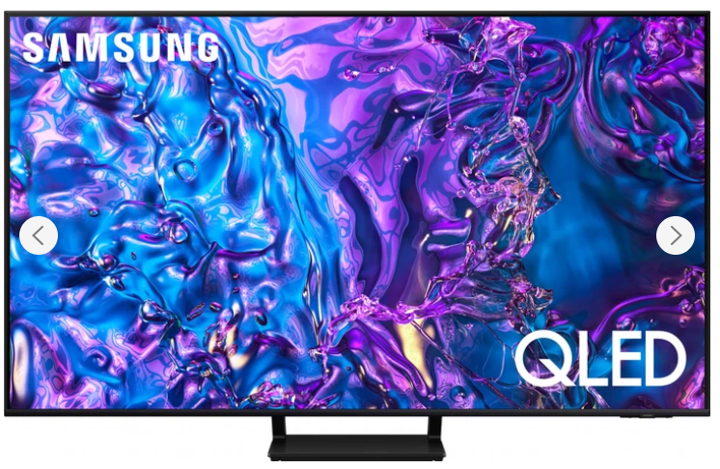 Телевізор Samsung QLED 4K Q70D або аналог Тип: Smart TV Технологія дисплея: QLED / Quantum Dot Діагональ екрану: 55" Роздільна здатність: 3840 × 2160 (4K UHD Частота оновлення: не менше 120 Гц Процесор з функцією AI Upscaling до 4K Платформа: Tizen Підтримка HDR: HDR10+, HLG Частота екрану (інтерпольована): 100 Гц Бездротові можливості: 802.11ac Bluetooth 5.2 Операційна система: Samsung Tizen Smart TV або еквівалент Бездротові інтерфейси: Wi‑Fi, Bluetooth Провідні інтерфейси: не менше 4 × HDMI; не менше 2 × USB; Ethernet (RJ‑45) Підтримка AirPlay, SmartThings, голосового керування Аудіосистема: не менше 20 Вт Гарантія на товар: |  |  | шт. | 1 |  | 0.00
3 | 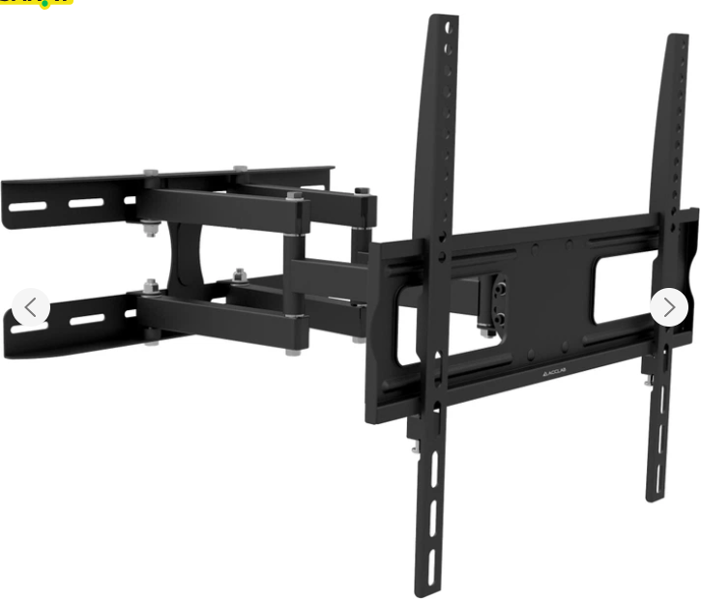 Кронштейн ACCLAB AL-FR40/ART для ТВ Сумісність з Позицією № 2. Тип кронштейна: настінний, поворотно-похилий. Призначення: для телевізорів. Сумісна діагональ телевізора: не менше 55" Максимальне навантаження: не менше 35 кг. Регулювання нахилу: від -15° до +15°. Регулювання повороту: до 180°. Відстань від стіни: 70–460 мм. Матеріал: метал. Комплектація: монтажний набір та інструкція. Гарантія на товар: |  |  | шт. | 1 |  | 0.00
4 | 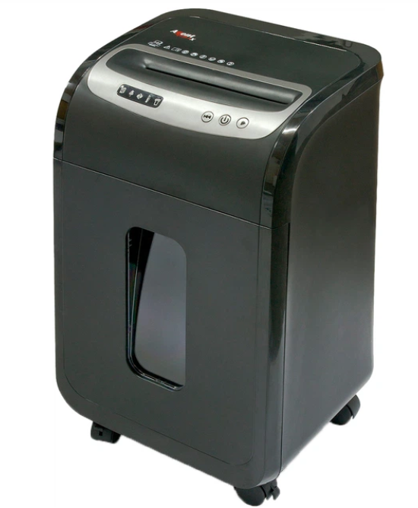 Знищувач документів Шредер Agent 2135.3 X або аналог Тип резки: перекрестная (Cross-Cut) Уровень секретности: не ниже P-3 по DIN 66399 Размер фрагментов: не более 5 × 38 мм Количество уничтожаемых листов за один проход: не менее 18 листов (80 г/м²) Ширина приемного слота: не менее 228 мм Уничтожение: бумажных документов; пластиковых карт; CD/DVD дисков; документов со скобами и скрепками. Объем корзины: не менее 35 л Режим работы: - непрерывная работа не менее 20 минут; - время охлаждения не более 60 минут. Функции: - автоматический старт/стоп; - автоматический реверс; - защита от перегрева; - автостоп при переполнении корзины; - блокировка работы при открытой дверце; - индикация переполнения корзины; - индикация перегрева и замятия бумаги. Гарантія на товар: |  |  | шт. | 2 |  | 0.00
5 | 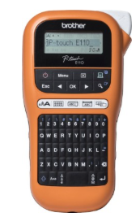 Портативний принтер етикеток Технологія друку: термотрансферна. Роздільна здатність друку: не менше 180 dpi. Швидкість друку: не менше 20 мм/с. Тип стрічки: ламіновані Підтримувана ширина стрічки: 3,5 мм; 6 мм; 9 мм; 12 мм. Максимальна ширина етикетки: не менше 12 мм. Кількість рядків друку: до 2 рядків. Наявність автоматичного різання стрічки. Наявність клавіатури для автономного набору тексту. Можливість друку кирилицею та латиницею. Вбудовані шаблони для маркування майна та інвентаризації. Дисплей для попереднього перегляду тексту. Живлення: від батарейок типу АА; можливість роботи від мережевого адаптера. Комплектація: принтер етикеток; стартова касета зі стрічкою Гарантія на товар: |  |  | шт. | 1 |  | 0.00
6 | Касета з ламінованою стрічкою для принтера етикеток. Сумісність з Позицією № 5. Змінна касета зі стрічкою для портативного принтера етикеток. Тип стрічки: ламінована. Колір друку: чорний. Ширина стрічки: 12 мм. Довжина стрічки: не менше 8 м. Стійкість маркування до: стирання; впливу вологи; ультрафіолетового випромінювання; перепадів температур; побутових мийних засобів. Гарантія на товар: |  |  | шт. | 2 |  | 0.00
7 | USB флеш-накопичувач Kingston / Transcend / SanDisk або аналоги Обсяг пам'яті: не менше 64 GB. Інтерфейс: USB 3.2 Gen 1 (сумісний з USB 3.0 та USB 2.0). Швидкість читання: не менше 100 МБ/с. Матеріал корпусу: пластик або комбінований. Конструкція: із захисним ковпачком. Сумісність: Windows, Linux, macOS. Гарантія на товар: |  |  | шт. | 10 |  | 0.00
8 | Вебкамера для відеоконференцій Тип підключення: USB Type-A. Максимальна роздільна здатність відео: не менше 1920×1080 (Full HD). Частота кадрів: не менше 30 кадрів/с. Кут огляду: не менше 58°. Автоматична корекція освітлення. Вбудований всеспрямований мікрофон. Наявність механічної шторки конфіденційності для закриття об'єктива. Можливість встановлення на монітор, ноутбук або іншу пласку поверхню. Технологія автоматичного налаштування зображення в умовах недостатнього освітлення. Сумісність з операційними системами Windows та macOS. Сумісність з Microsoft Teams, Zoom та Google Meet. Підключення Plug-and-Play без необхідності встановлення додаткових драйверів. Гарантія на товар: |  |  | шт. | 3 |  | 0.00
9 | Пауэрбанк Ємність акумулятора: не менше 30 000 мА·год Тип акумулятора: літій-полімерний (Li-Pol) Потужність заряджання через USB Type-C: не менше 65 Вт (PD) Підтримка швидкої зарядки: Power Delivery (PD 3.0); Quick Charge (QC 3.0); SCP/FCP/AFC або аналогічні протоколи. Потужність вхідного заряджання USB Type-C: не менше 60 Вт. Порти: USB Type-C; USB Type-A. Одночасне заряджання кількох пристроїв Цифровий дисплей для відображення рівня заряду. Захист від: перевантаження; короткого замикання; перегріву; перенапруги. Гарантія на товар: |  |  | шт. | 10 |  | 0.00
Всього вартість пропозиції за Лотом 1, грн* |  |  |  |  |  | 0.00
Всього вартість пропозиції за Лотом 2, грн* |  |  |  |  |  | 0.00
ЛОТ 2
1 | Картридж для принтера hp laserjet pro 4103fdw Тонер-картридж для лазерного друку. Колір друку: чорний. Сумісність: HP LaserJet Pro MFP 4103fdw та сумісні моделі серії HP LaserJet Pro 4001/4002/4003/4101/4102/4103/4104. Ресурс друку: не менше 9 500 сторінок при 5% заповненні аркуша. Тип картриджа: сумісний. Картридж повинен бути новим, не відновленим, не перезаправленим. Наявність чипа для коректної роботи з принтером. Повна сумісність з функціями принтера без необхідності додаткового налаштування. Якість друку не нижче оригінального картриджа. Гарантія на товар: не менше 12 місяців. |  |  | шт. | 4 |  | 0.00
2 | Комплект картриджів для кольорового лазерного принтера HP Color LaserJet Pro 4303dw Тип: комплект тонер-картриджів для кольорового лазерного друку. Сумісність: HP Color LaserJet Pro 4303dw. Комплектність: чорний (Black) – 1 шт.; блакитний (Cyan) – 1 шт.; пурпурний (Magenta) – 1 шт.; жовтий (Yellow) – 1 шт. [manualslib.com], [amazon.com] Тип картриджів: сумісні (аналоги). Картриджі повинні бути новими, не відновленими, не перезаправленими. Наявність чипів для коректної роботи з принтером. Ресурс друку: чорний картридж — не менше 7 500 сторінок; кольорові картриджі — не менше 5 500 сторінок кожний. Повна функціональна сумісність із принтером без необхідності доопрацювання або перепрограмування. Якість друку не нижче заводських характеристик принтера. Гарантія: не менше 12 місяців. |  |  | шт. | 1 |  | 0.00
Всього вартість пропозиції за Лотом 2, грн* |  |  |  |  |  | 0.00
Всього вартість пропозиції (за всіма лотами), грн* |  |  |  |  |  | 0.00
* Товариство Червоного Хреста України є громадською неприбутковою організацією і просить надати максимальні знижки на товар, вказаний у ціновій пропозиції.
** Закупівля здійснюється окремими лотами.
Примітка: вартість одиниці продукції та загальну вартість пропозиції потрібно заповнювати у гривнях, зазначаючи цифрове значення, яке має не більше двох знаків після коми.
Додаткові вимоги |  | Всі Товари повинні бути новими, оригінальними, неушкодженими, без слідів використання. Товари мають бути офіційно ввезені на територію України та супроводжуватися та мати офіційну гарантыю від виробника. Постачальник гарантує, що товар не є refurbished, відновленим, демонстраційним або таким, що був у використанні. Товар має бути належним чином упакований для уникнення пошкоджень під час транспортування, з урахуванням крихкості та ваги обладнання. Доставка здійснюється транспортом Постачальника та за його рахунок за адресою, вказаною Замовником. У разі виявлення браку, пошкодження або невідповідності технічним вимогам, Постачальник зобов’язаний здійснити заміну товару протягом 7 робочих днів з моменту отримання письмового повідомлення. Постачальник зобов’язаний надати разом із товаром: Гарантійні талони виробника, Сертифікати відповідності або декларації відповідності (для електронного обладнання), Інструкції з експлуатації, Акт приймання-передачі, Накладну.
* Товариство Червоного Хреста України є громадською неприбутковою організацією і просить надати максимальні знижки на товар, вказаний у ціновій пропозиції.
** Закупівля здійснюється окремими лотами.
Ми погоджуємось, що всі витрати, пов’язані з доставкою товару, завантажувально-розвантажувальними роботами, здійснюються за рахунок Постачальника за наданою адресою.
Ми погоджуємося та ознайомлені з умовами типового Договору ТЧХУ (Додаток №2 до Запиту).
Ми погоджуємося з умовами, що Замовник має право розділити дану закупівлю між декількома постачальниками за умови наявності більш вигідних умов на різні позиції.
Ми погоджуємося з умовами, що Ви можете відхилити нашу чи всі надані пропозиції, та розуміємо, що Ви не обмежені у прийнятті будь-якої іншої пропозиції з більш вигідними для Вас умовами.
Ми погоджуємось зафіксувати цінову пропозицію протягом 90 календарних днів з моменту подачі
Подаючи свою пропозицію ми підтверджуємо повну комплектацію та відповідність умовам зазначеним в Запиті.
Учасники повинні надсилати форму цінової пропозиції з підписом і печаткою (за наявності) та окремо у форматі Excel.

 | Керівник організації/ФОП:____________________________ ( ____________________)
 | МП підпис ПІБ

